STORK PERU
 |  |  |  |  | 2023-12-21

 |  |  |  |  | COTIZACION N°00000008

 |  | NISOAGUI EIRL |  | Ruc | 20611852771
 |  | Direccion |  |  | Jr Pedro Valle 783 Villa Maria del Triunfo
 |  |  |  | Telefono | 991577385
 |  |  |  | Correo | nicolassoto.38@hotmail.com

 |  | Para: |  | Nombre | JOEL GARCIA
 |  |  |  | Nombre de la empresa | STORK PERU SAC
 |  |  |  | Ruc | 20492518311
 |  |  |  | Dirección | Av. Juan de Arona Nro. 151 Int. 705 (Torre C)
 |  |  |  | Teléfono | 944341361
 |  |  |  | Correo | Joel.Garcia@stork.com
 |  |  |  | Entrega materiales | LIMA METROPOLITANA/ SJL

 |  | FORMA PAGO |  | CREDITO 30 DIAS | SOLES | T/C SUNAT S/

ITEM | CODIGO | Cant. | U.M | Descripción | Precio por rollo | Total de línea
1 | B000001 | 10 | PAR | BOTA NITRO METATARSAL T/39 NEGRO VERDE | S/ 199.00 | S/ 1,990.00
2 | B000002 | 10 | PAR | BOTA NITRO METATARSAL T/40 NEGRO VERDE | S/ 199.00 | S/ 1,990.00
3 | B000003 | 10 | PAR | BOTA NITRO METATARSAL T/41 NEGRO VERDE | S/ 199.00 | S/ 1,990.00
4 | B000004 | 5 | PAR | BOTA NITRO METATARSAL T/42 NEGRO VERDE | S/ 199.00 | S/ 995.00
5 | B000005 | 10 | PAR | PROTECTOR METATARSAL METGUARD DIELECTRICO | S/ 130.00 | S/ 1,300.00

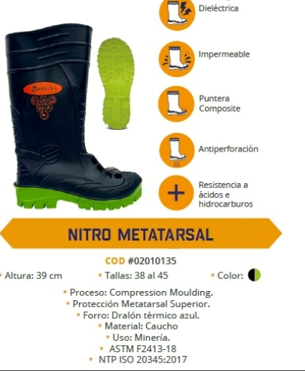

 |  |  |  |  | Subtotal | S/ 8,265.00
 |  |  |  |  | IGV | S/ 1,487.70
 |  |  |  |  | Total | S/ 9,752.70

CONDICIONES GENERALES
Los precios por unidad no incluyen IGV.
Precios sujetos a variaciones del fabricante

La entrega del producto se realizará en el almacén indicado por el cliente dentro de Lima Metropolitana.
ü La entrega del producto se realizará en el almacén indicado por el cliente dentro de Lima Metropolitana.
ü El tiempo de entrega será dentro de las 48 Horas de informado el despacho.
ü El producto es descargado al pie de la unidad de transporte.

BANCO DE CREDITO cuenta corriente 194 1492119 0 07
CCI 002 194 001492119007 91
Emitir cheque a nombre de NISOAGUI EIRL

Validez: 7 días calendario desde emitido el presente documento.

Nicolas Soto
Gestor Comercial
991577385
nicolassoto.38@hotmail.com

Hoja4
 |  |  |  |  | COTIZACION N°00000011

 |  | NISOAGUI EIRL |  | Ruc | 20611852771
 |  | Direccion |  |  | Jr Pedro Valle 783 Villa Maria del Triunfo
 |  |  |  | Telefono | 991577385
 |  |  |  | Correo | nicolassoto.38@hotmail.com

 |  | Para: |  | Nombre | Angela Obando
 |  |  |  | Nombre de la empresa | PERT INGENIEROS ASOCIADOS S.A.C.
 |  |  |  | Ruc | 20524777780
 |  |  |  | Dirección | Cal. 24 Mza. W Lote. 1 Urb Villa sol, Los Olivos
 |  |  |  | Teléfono | 924030810
 |  |  |  | Correo | aobando@pertingenieros.com
 |  |  |  | Entrega materiales | LIMA METROPOLITANA - COMAS

 |  | FORMA PAGO |  | CHEQUE DIFERIDO | 30 DIAS

ITEM | CODIGO | Cant. | U.M | Descripción | Precio por unidad | Total de línea
1 | N000001 | 800 | BOL. | FULLCONCRETO-210 MESCLAS SECAS | S/ 7.70 | S/ 6,160.00
2 | N000002 | 800 | BOL. | FULLCOCRETO-175 MESCLAS SECAS | S/ 7.20 | S/ 5,760.00
3 | N000003 | 800 | BOL. | FULLCONCRETO-140 MESCLAS SECAS | S/ 6.90 | S/ 5,520.00

 |  |  |  |  | Subtotal | S/ 17,440.00
 |  |  |  |  | IGV | S/ 3,139.20
 |  |  |  |  | Total | S/ 20,579.20

CONDICIONES GENERALES
Los precios por unidad no incluyen IGV.
Precios sujetos a variaciones del fabricante
El Camión ingresará hasta donde sea posible para no poner en riesgo nuestra unidad

La entrega del producto se realizará en el almacén indicado por el cliente dentro de Lima Metropolitana.
ü La entrega del producto se realizará en el almacén indicado por el cliente dentro de Lima Metropolitana.
ü El tiempo de entrega será dentro de las 48 Horas de informado el despacho.
ü La entrega del producto se realiza en una unidad de transporte estibado con 600 u 800 bolsas.
ü El producto es descargado al pie de la unidad de transporte.

Banco credito
cuenta corriente 194 1492119 0 07
CCI 002 194 001492119007 91
Emitir cheque a nombre de NISOAGUI EIRL

Validez: 15 días calendario desde emitido el presente documento.
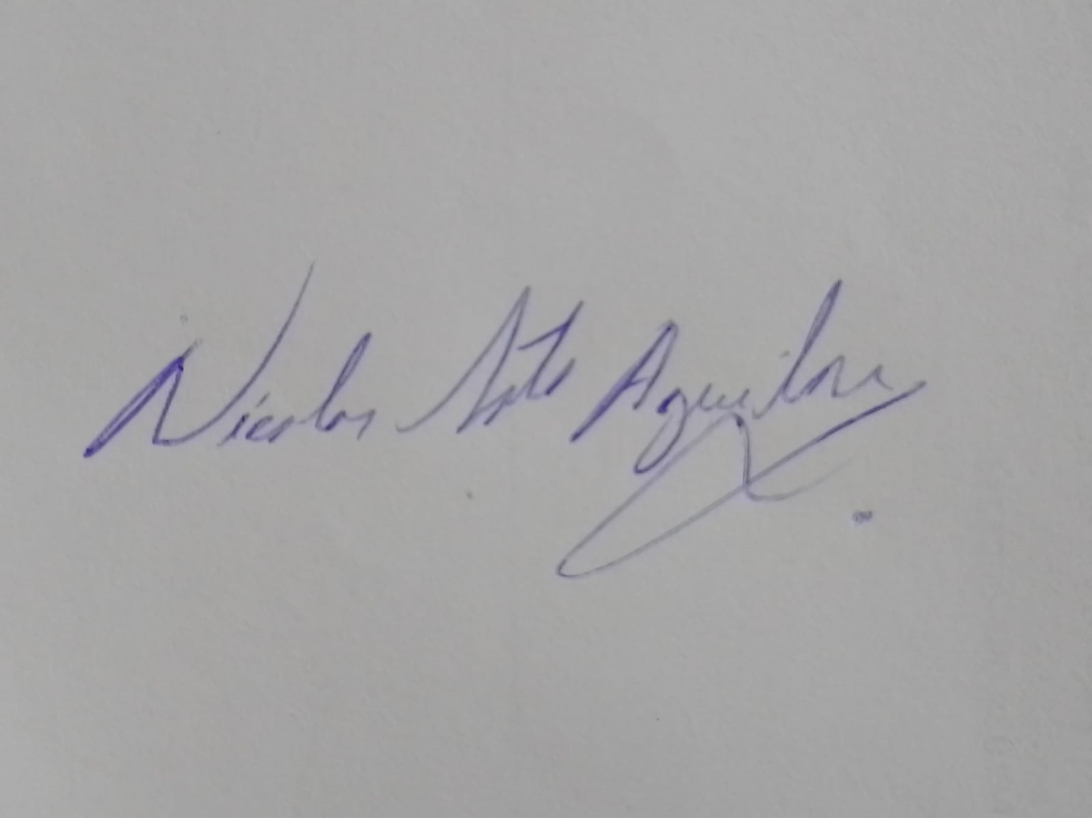
Nicolas Soto
Gestor Comercial
991577385
nicolassoto.38@hotmail.com

Hoja6
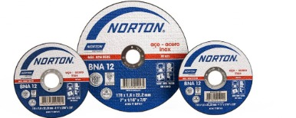
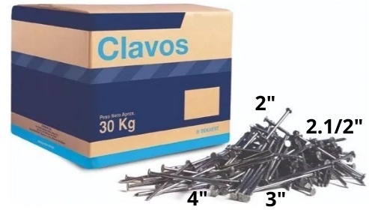

Somos una joven empresa dedicada a la comercializacion de materiales de construccion en general y otros productos


contacto : Nicolas Soto
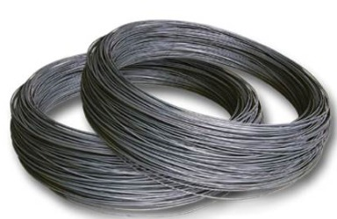
telefono : 991577385

correo : ventas@nisoagui.com

direccion : jr pedro valle 783

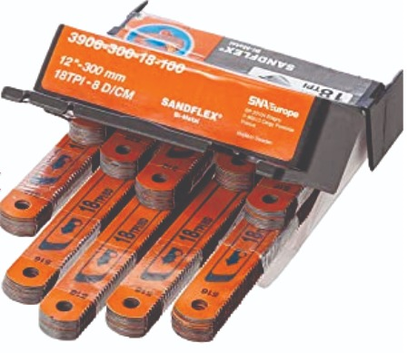
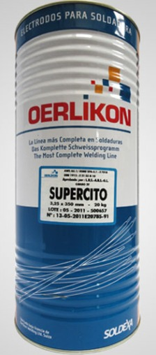
Lunes a viernes de 7:30 a 5:30
sabados de 8am - 12 pm

